Лист1
 | суммы вводов на инвест счёт | дата вводов | суммы ввода на дату под указаный процент
Эта сумма может быть как реально инвестирована в первый день расчётного периода, так и может быть остатком на начало периода | 5000 | 2020-01-01 | 5,000.00
Все эти суммы - это вводы и выводы с/на счёт, на котором считаем процент доходности | 8000 | 2020-04-12 | 7,674.58
 | -6000 | 2020-06-05 | -5,630.77
 | 8000 | 2020-08-25 | 7,264.15
 | -3000 | 2020-09-08 | -2,708.57
Даже если клиент не забирал деньги со счёта, мы должны указать сумму на конец расчётного периода со знаком "-", как будто клиент забрал деньги со счёта | -13000 | 2020-10-07 | -11,599.39

 | 1000 |  | 0.00
 | профит |  | профит

 | Как рассчитать процент доходности:
 | В меню Excel "Данные" выберите
 | "Анализ что если" / "Подбор параметра".
 | Далее установите такие параметры:

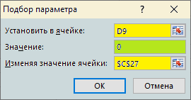

 |  | процент | мультипликатор
 | годовых | 16.02130 | 1.1602
 | в сутки | 0.04072 | 1.0004

